Tabelle1
RKI-Wochenbericht 3.3.2022: Offizielle Corona-Zahlen RKI & DIVI korrekt eingeordnet |  |  |  |  |  | Kommentar zur Berechnung

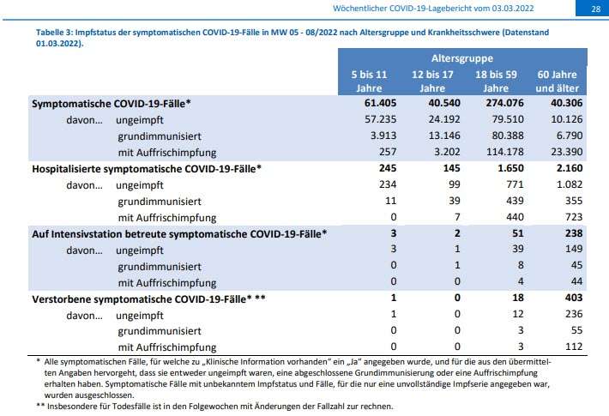
 |  | Impfdurchbrüche |  |  |  | Kommentar zu den Impfdurchbrüchen
 |  | 5-11 Jahre | 12-17 Jahre | 18-59 Jahre | 60 Jahre und älter | Summen | Impfdurchbrüche
 |  | Symptomatische COVID-19 Fälle KW 5/2022 bis KW 8/2022 |  |  |  |  | 18 Jahre und älter
 | symptomatisch | 61,405 | 40,540 | 274,076 | 40,306 | 416,327 | 314,382
 | ungeimpft | 57,235 | 24,192 | 79,510 | 10,126 | 171,063 | 89,636
 | grundimmunisiert | 3,913 | 13,146 | 80,388 | 6,790 | 104,237 | 87,178
 | mit Auffrischung | 257 | 3,202 | 114,178 | 23,390 | 141,027 | 137,568
 | Anteil Impfdurchbrüche | 6.79% | 40.33% | 70.99% | 74.88% | 58.91% | 71.49%
 | Anteil Ungeimpfte | 93.21% | 59.67% | 29.01% | 25.12% | 41.09% | 28.51%

 |  | Hospitalisierte symptomatische COVID-19 Fälle KW 5/2022 bis KW 8/2022
 | symptomatisch | 245 | 145 | 1,650 | 2,160 | 4,200 | 3,810
 | ungeimpft | 234 | 99 | 771 | 1,082 | 2,186 | 1,853
 | grundimmunisiert | 11 | 39 | 439 | 355 | 844 | 794
 | mit Auffrischung | 0 | 7 | 440 | 723 | 1,170 | 1,163
 | Anteil Impfdurchbrüche | 4.49% | 31.72% | 53.27% | 49.91% | 47.95% | 51.36%
 | Anteil Ungeimpfte | 95.51% | 68.28% | 46.73% | 50.09% | 52.05% | 48.64%

 |  | Auf Intensivstation betreute symptomatische COVID-19 Fälle KW 5/2022 bis KW 8/2022
 | symptomatisch | 3 | 2 | 51 | 238 | 294 | 289
 | ungeimpft | 3 | 1 | 39 | 149 | 192 | 188
 | grundimmunisiert | 0 | 1 | 8 | 45 | 54 | 53
 | mit Auffrischung | 0 | 0 | 4 | 44 | 48 | 48
 | Anteil Impfdurchbrüche | 0.00% | 50.00% | 23.53% | 37.39% | 34.69% | 34.95%
 | Anteil Ungeimpfte | 100.00% | 50.00% | 76.47% | 62.61% | 65.31% | 65.05%

 |  | Verstorbene symptomatische COVID-19 Fälle KW 5/2022 bis KW 8/2022
 | symptomatisch | 1 | 0 | 18 | 403 | 422 | 421
 | ungeimpft | 1 | 0 | 12 | 236 | 249 | 248
 | grundimmunisiert | 0 | 0 | 3 | 55 | 58 | 58
 | mit Auffrischung | 0 | 0 | 3 | 112 | 115 | 115
 | Anteil Impfdurchbrüche | 0.00% | 0.00% | 33.33% | 41.44% | 41.00% | 41.09% | Quelle https://www.rki.de/DE/Content/InfAZ/N/Neuartiges_Coronavirus/Situationsberichte/Wochenbericht/Wochenbericht_2022-03-03.pdf?__blob=publicationFile
 | Anteil Ungeimpfte | 100.00% | 0.00% | 66.67% | 58.56% | 59.00% | 58.91%

 | RKI/DIVI |  | Asymptomatische und symptomatische Fälle
 |  |  |  | KW 5/2022 bis KW 8/2022 | KW 5/2022 | KW 8/2022
 | Fälle gesamt=positiv Getestete |  |  | 4,867,225 | 9,815,533 | 14,682,758
 | Symptomatische COVID-19-Fälle |  |  | 416,327
 |  |  |  | 8.55% | Asymptomatische Fälle oder unbekannter Status,
 |  |  |  |  | aber positiv getestet
 |  |  |  |  | 4,450,898
 | Fälle gesamt=positiv Getestete |  |  | 4,867,225
 | Hospitalisierte COVID-19-Fälle |  |  |  | Genau das bildet sich auch im RKI-Daschboard
 | mit COVID-19-Symptomen |  |  | 4,200 | ganz unten ab. Es sind kaum Erkrangungen (blau)
 |  |  |  | 0.09% | im Verhältnis zu den gemeldeten "Fällen" (gelb)
 |  |  |  |  | vorhanden.
 | Fälle gesamt=positiv Getestete |  |  | 4,867,225
 | COVID-19-Fälle auf Intensivstation |  |  |  | DIVI Zahlen 27.2.2022 | Intensivfälle mit Corona-Symptomatik*
 | mit COVID-19-Symptomen |  |  | 294 | 2,257 | 13.03%
 |  |  |  | 0.01% | *aber durchaus nicht ausschließlich und an erster Stelle
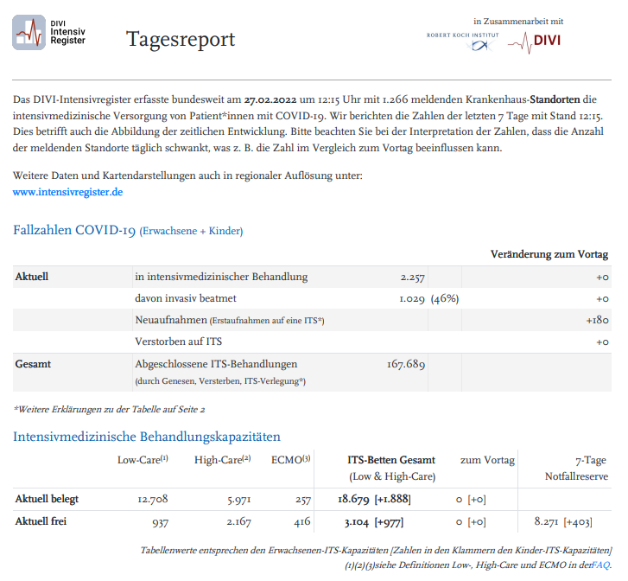
 | Fälle gesamt=positiv Getestete |  |  | 4,867,225 | Todesfälle
 | Verstorbene COVID-19 |  |  |  | KW 5/2022: 31.1.2022 | KW 8/2022: 27.2.2022 | Summe
 | mit COVID-19-Symptomen |  |  | 422 | 117,786 | 122,678 | 4,892
 |  |  |  | 0.01%
 |  |  |  |  |  | Todesfälle ohne jegliche COVID-19-Symptomatik
 |  |  |  |  | nur positiv getestet
 |  |  |  |  |  | 4,470
 |  |  |  |  |  | 91.37%

 | Übersicht 31.1.2022 bis 27.2.2022 (KW 5/2022 bis KW 8/2022)
 |  |  |  | Absolut | Prozent | Impfdurchbrüche | Prozent
 |  |  | Fälle gesamt | 4,867,225
 |  |  | Fälle mit Symptomen | 416,327 | 8.55% | 245,264 | 58.91%
 |  |  | Fälle ohne Symptome oder Status unbekannt | 4,450,898 | 91.45%

 |  |  | Fälle mit Symptomen: Hospitalisiert | 4,200 | 0.09% | 2,014 | 47.95%
 |  |  | Fälle mit Symptomen: Intensivbehandlung | 294 | 0.01% | 102 | 34.69%
 |  |  | Todesfälle mit Symptomen | 422 | 0.01% | 173 | 41.00%

 |  |  | Symptomatische Fälle gesamt | 416,327

 | Alle Werte & Berechnungen nach bestem Wissen und Gewissen aber ohne Gewähr © Rüdiger Stobbe

 | Die Omikron-Lage wird ab 10.2.2022 nicht mehr separat betrachtet

 | Quelle https://www.rki.de/DE/Content/InfAZ/N/Neuartiges_Coronavirus/Situationsberichte/Wochenbericht/Wochenbericht_2022-02-10.pdf?__blob=publicationFile

 | Die Omikron-Lage wird m. E. nicht mehr ausführlich dargestellt, weil diese noch detaillierter belegen würde, dass die Geimpften Omikron förmlich "anziehen".
 | Die Auswertung der RKI-Tabelle 3 ganz oben zeigt, dass, wenn man die Impfverhältnisse (Geimpft 75%/Ungeimpft 25%) berücksichtigt, die Impfdurchbrüche
 | bei Geimpften anähernd so hoch sind, wie bei den Ungeimpften. Das gilt für vor allem für die Kohorten 18 bis 59 und 60 und älter. Die Jüngeren sind weniger geimpft. Deshalb sind da die Impfdurchbrüche geringer.

 | Lesen Sie in diesem Zusammenhang den hervorragenden Essay von Prof. Jörg Benedict von der Uni Rostock:

 | https://www.cicero.de/innenpolitik/pandemie-der-ungeimpften-narrative-corona-jorg-benedict-2g-3g-impfpflicht-grundgesetz

 | Die Infektions- und Todesfallstruktur der GESAMTEN PANDEMIE

 | Quelle Aktive Fälle & Verstorbene Corona
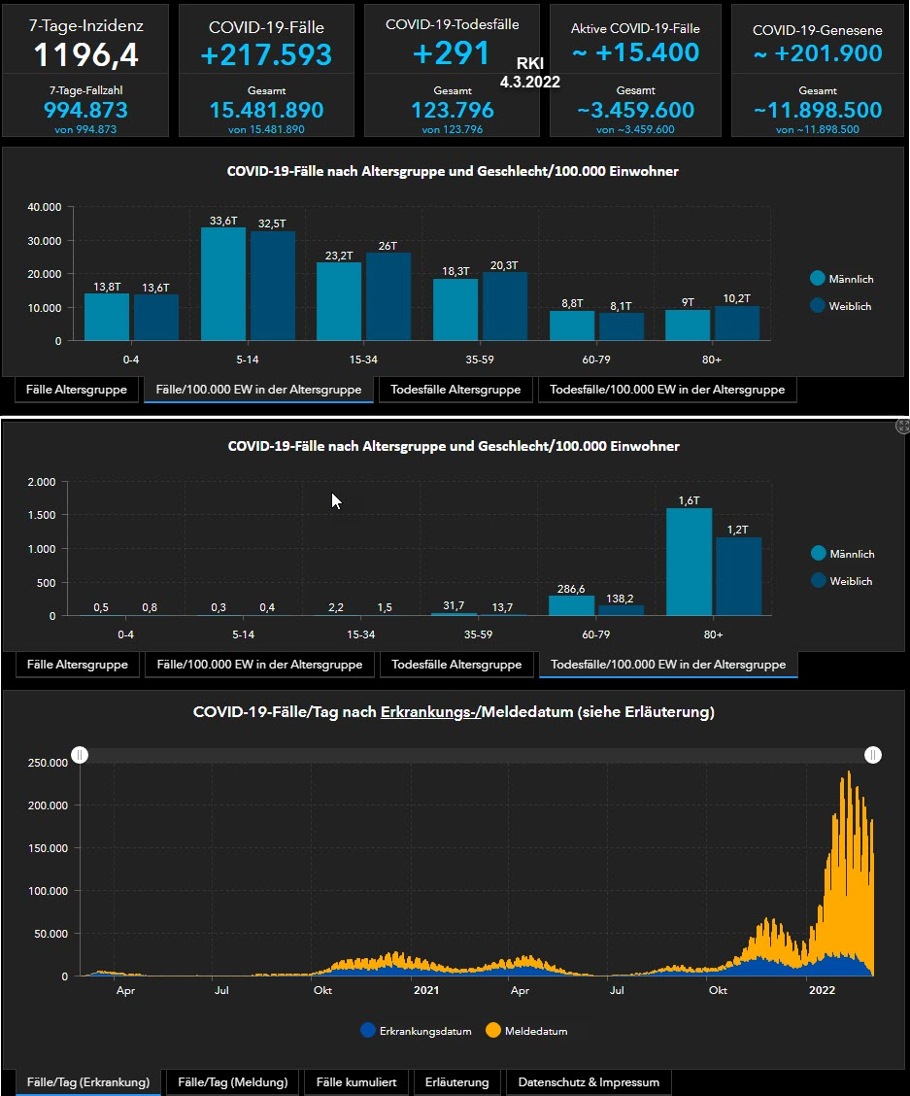

 | Diese Chartübersicht belegt eindrucksvoll, wie die deutsche Bevölkerung in Sachen „Pandemie“ hinter´ s Licht geführt wurde und wird.
 | Die meisten Menschen, die an oder mit Corona verstorben sind, hatten weitere schwere Erkrankungen oder waren einfach nur alt und froh,
 | dass sie „gehen“ durften. Einer der Skandale besteht darin, diese Menschen künstlich, qualvoll zu beatmen, statt sie in Ruhe sterben zu lassen.
 | Die Grippe ist weltweit „weg„, Corona hat deren Funktion übernommen. Bezeichnend ist, dass die hohe Sterberate der 80- bis 90-jährigen im
 | Jahr 2021 überhaupt keine Meldung wert ist. Das passt einfach nicht ins Bild der geschützten vulnerablen Gruppe und/oder in die Harmlosigkeit
 | der Impfung. Denn genau an der könnten die Alten auch durchaus verstorben sein. Darüber hinaus belegt der Chart mit der gelben und blauen
 | Kurve, dass viel mehr Menschen asymptomatisch (gelb) sind als Symptomatisch = erkrankt (blau). Was durchaus keinesfalls und unbedingt "schwer"
 | erkrankt bedeutet. Die Bevölkerung wird hingegen medial immer nur mit den hohen, den gelben Werten = Inzidenzen konfrontiert, "verrückt" gemacht.

 | Beispiel: Positiv Getestete vs. tatsächlich Erkrankte

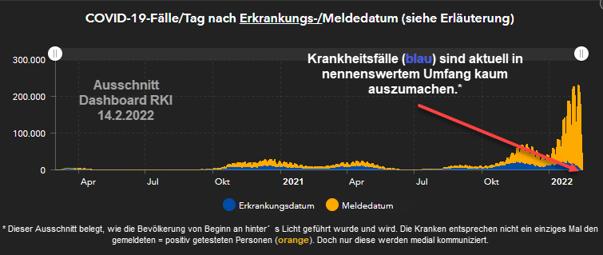

 | Dynamische Quelle: https://experience.arcgis.com/experience/478220a4c454480e823b17327b2bf1d4/page/Bundesl%C3%A4nder/

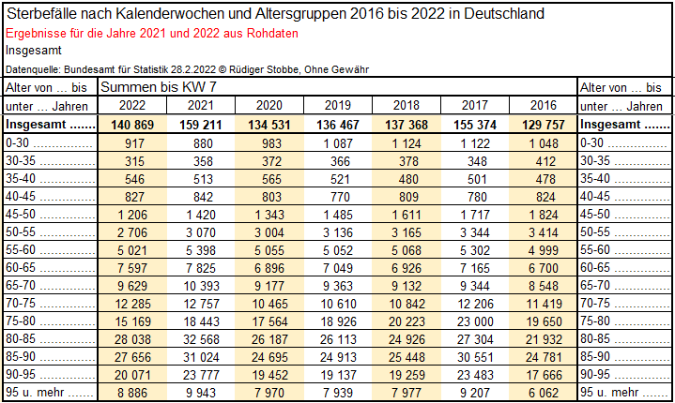

 | Bearbeitete Original Excel-Tabelle des Bundesamtes für Statistik
 | Originalexceltabelle

 | Alle Werte & Berechnungen nach bestem Wissen
 | und Gewissen aber ohne Gewähr © Rüdiger Stobbe

